FU-103
WD-1 鸡翅木饰面

FU-101A-01扪皮

▲家具厂必须复核现场实际尺寸，所有家具皮料、布料必须有不助燃、抗静电、防污、防变色、防虫蛀等处理，坐垫布艺类需进行30.000摩擦测试（Wyzenbeek Test/ASTM-4157），所有的石材，或者台面材质都必须防污，防水渍处理；防火要求：符合国家标准GB50222-95及GB8624-2006；环保要求：符合国家标准GB18580-2001及GB18581-2001；甲醛释放量：E0≤0.5，可直接用于室内

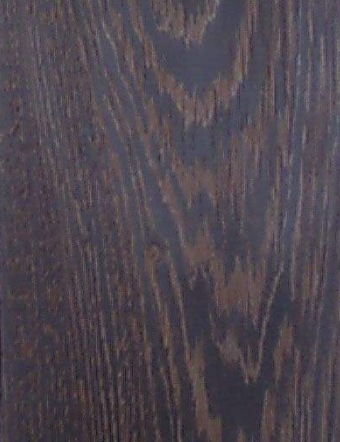
编号：FU-101A-01
名称：扪皮
供应商：盟泰
联系人：周群忠
电话：13902951897
型号：MT-17105
幅宽：137CM

编号：WD-1
名称：鸡翅木木饰面

 | D450*W730*H560mm 数量：118 L630*W450*H560mm 数量：115 D450*W1000*H560mm 数量：218 D560*W450*H560mm 数量：214
Reference Dimensions 参考尺寸 （mm） |  | Qty/Room 1 数量/每房 | 共665个

Project 项目名称 | Designation 名称 | Design Director 设计总监 | 杨邦胜
深圳改革开放干部学院住宿配套 | 床头柜A | Project Leader 项目负责 | 陈岸云
Project No 项目编号 | Item 类别 | Interior Design By室内方案 | 田帅
XY-HB-2032 | 家具 - FU | Approved By 审核 | 周昕怡
Area 区域 | Item No 家具编号 | Specified By 制作 | 周昕怡
标准双床房、好莱坞房、豪华大床房、豪华套房 | FU-103 | Revised By 修订
 |  | Issued 发布时间 | 2020-12-17

FU-104
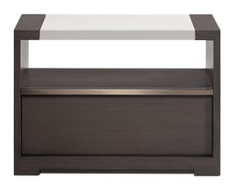
FU-101A-01 扪皮

MT-101仿红铜

D-1 鸡翅木饰面

▲家具厂必须复核现场实际尺寸，所有家具皮料、布料必须有不助燃、抗静电、防污、防变色、防虫蛀等处理，坐垫布艺类需进行30.000摩擦测试（Wyzenbeek Test/ASTM-4157），所有的石材，或者台面材质都必须防污，防水渍处理；防火要求：符合国家标准GB50222-95及GB8624-2006；环保要求：符合国家标准GB18580-2001及GB18581-2001；甲醛释放量：E0≤0.5，可直接用于室内

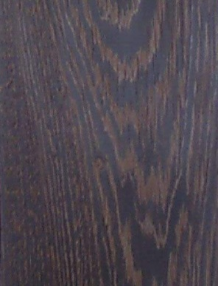
编号：FU-101A-01
名称：扪皮
供应商：盟泰
联系人：周群忠
电话：13902951897
型号：MT-17105
幅宽：137CM

编号：WD-1
名称：鸡翅木木饰面

 | L450*W450*H560mm 数量：214 L560*W450*H560mm 数量：4 L630*W450*H560mm 数量：3
Reference Dimensions 参考尺寸 （mm） |  | Qty/Room 1 数量/每房 | 共221个

Project 项目名称 | Designation 名称 | Design Director 设计总监 | 杨邦胜
深圳改革开放干部学院住宿配套 | 床头柜B | Project Leader 项目负责 | 陈岸云
Project No 项目编号 | Item 类别 | Interior Design By室内方案 | 田帅
XY-HB-2032 | 家具 - FU | Approved By 审核 | 周昕怡
Area 区域 | Item No 家具编号 | Specified By 制作 | 周昕怡
标准双床房、好莱坞房、豪华大床房、豪华套房 | FU-104 | Revised By 修订
 |  | Issued 发布时间 | 2020-12-17

FU-105
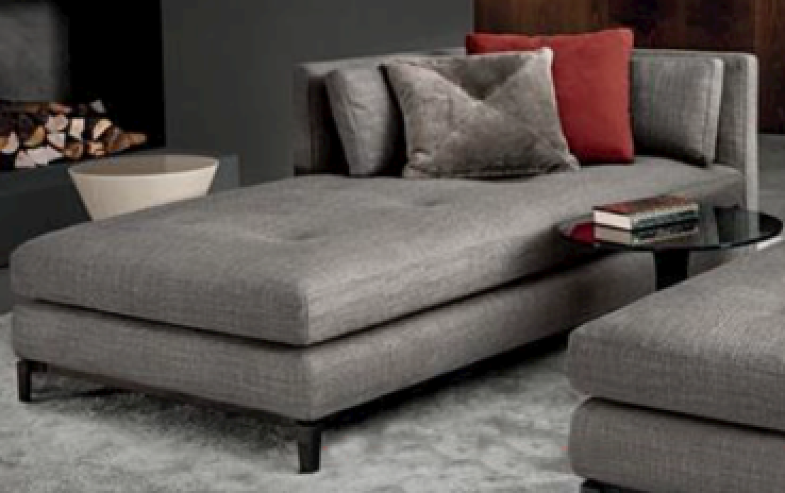

FU-105-02 扪布

FU-105-03 扪布

FU-105-01 扪布

▲家具厂必须复核现场实际尺寸，所有家具皮料、布料必须有不助燃、抗静电、防污、防变色、防虫蛀等处理，坐垫布艺类需进行30.000摩擦测试（Wyzenbeek Test/ASTM-4157），所有的石材，或者台面材质都必须防污，防水渍处理；防火要求：符合国家标准GB50222-95及GB8624-2006；环保要求：符合国家标准GB18580-2001及GB18581-2001；甲醛释放量：E0≤0.5，可直接用于室内

MT-101仿红铜

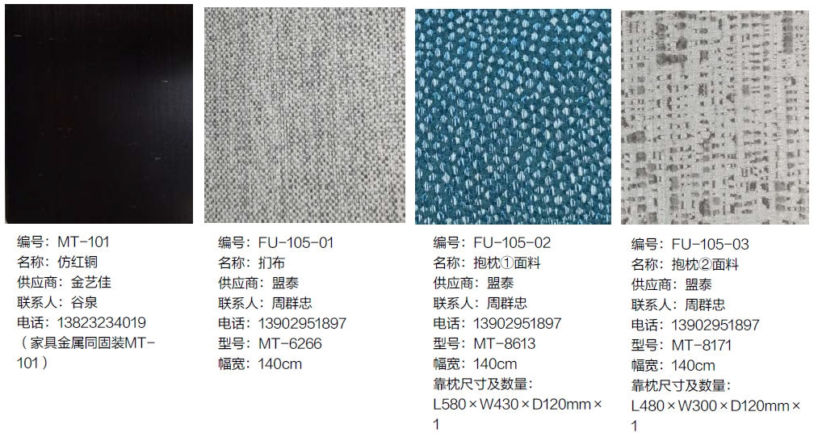

Reference Dimensions 参考尺寸 （mm） | L1800*W800*H700mm(座高450mm) | Qty/Room 1 数量/每房 | 共4个

Project 项目名称 | Designation 名称 | Design Director 设计总监 | 杨邦胜
深圳改革开放干部学院住宿配套 | 多人沙发 | Project Leader 项目负责 | 陈岸云
Project No 项目编号 | Item 类别 | Interior Design By室内方案 | 田帅
XY-HB-2032 | 家具 - FU | Approved By 审核 | 周昕怡
Area 区域 | Item No 家具编号 | Specified By 制作 | 周昕怡
豪华大床房 | FU-105 | Revised By 修订
 |  | Issued 发布时间 | 2020-12-17

FU-105A
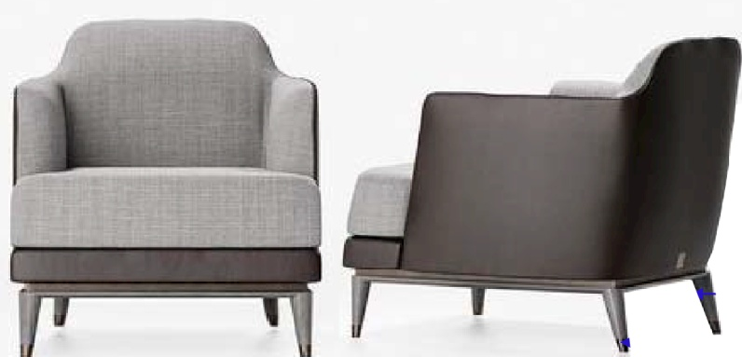

FU-105A-01扪布
FU-101A-01扪皮
MT-101仿红铜
WD-1 鸡翅木饰面

▲家具厂必须复核现场实际尺寸，所有家具皮料、布料必须有不助燃、抗静电、防污、防变色、防虫蛀等处理，坐垫布艺类需进行30.000摩擦测试（Wyzenbeek Test/ASTM-4157），所有的石材，或者台面材质都必须防污，防水渍处理；防火要求：符合国家标准GB50222-95及GB8624-2006；环保要求：符合国家标准GB18580-2001及GB18581-2001；甲醛释放量：E0≤0.5，可直接用于室内

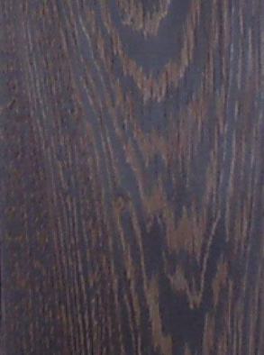
编号：WD-1
名称：鸡翅木木饰面
编号：FU-101A-01
名称：扪皮
供应商：盟泰
联系人：周群忠
电话：13902951897
型号：MT-17105
幅宽：137CM


编号：FU-105A-01
名称：扪布
供应商：盟泰
联系人：周群忠
电话：13902951897
型号：MT-6266
幅宽：140cm
编号：MT-101
名称：仿红铜
供应商：金艺佳
联系人：谷泉
电话：13823234019

Reference Dimensions 参考尺寸 （mm） | D800*W820*H850mm（坐高420） | Qty/Room 1数量/每房 | 共122个

Project 项目名称 | Designation 名称 | Design Director 设计总监 | 杨邦胜
深圳改革开放干部学院住宿配套 | 单人沙发 | Project Leader 项目负责 | 陈岸云
Project No 项目编号 | Item 类别 | Interior Design By室内方案 | 田帅
XY-HB-2032 | 家具 - FU | Approved By 审核 | 周昕怡
Area 区域 | Item No 家具编号 | Specified By 制作 | 周昕怡
标准大床房、豪华大床房、豪华套房 | FU-105A | Revised By 修订
 |  | Issued 发布时间 | 2020-12-17

FU-105B
FU-105A-01扪布

FU-101A-01扪皮

WD-1 鸡翅木饰面

MT-101仿红铜

▲家具厂必须复核现场实际尺寸，所有家具皮料、布料必须有不助燃、抗静电、防污、防变色、防虫蛀等处理，坐垫布艺类需进行30.000摩擦测试（Wyzenbeek Test/ASTM-4157），所有的石材，或者台面材质都必须防污，防水渍处理；防火要求：符合国家标准GB50222-95及GB8624-2006；环保要求：符合国家标准GB18580-2001及GB18581-2001；甲醛释放量：E0≤0.5，可直接用于室内

编号：WD-1
名称：鸡翅木木饰面
编号：FU-101A-01
名称：扪皮
供应商：盟泰
联系人：周群忠
电话：13902951897
型号：MT-17105
幅宽：137CM

编号：FU-105A-01
名称：扪布
供应商：盟泰
联系人：周群忠
电话：13902951897
型号：MT-6266
幅宽：140cm
编号：MT-101
名称：仿红铜
供应商：金艺佳
联系人：谷泉
电话：13823234019

Reference Dimensions 参考尺寸 （mm） | D600*W450*H420mm | Qty/Room 1数量/每房 | 共118个

Project 项目名称 | Designation 名称 | Design Director 设计总监 | 杨邦胜
深圳改革开放干部学院住宿配套 | 脚凳 | Project Leader 项目负责 | 陈岸云
Project No 项目编号 | Item 类别 | Interior Design By室内方案 | 田帅
XY-HB-2032 | 家具 - FU | Approved By 审核 | 周昕怡
Area 区域 | Item No 家具编号 | Specified By 制作 | 周昕怡
标准大床房、豪华套房 | FU-105B | Revised By 修订
 |  | Issued 发布时间 | 2020-12-17

FU-106
FU-101A-01扪皮

WD-1 鸡翅木饰面

MT-101仿红铜

▲家具厂必须复核现场实际尺寸，所有家具皮料、布料必须有不助燃、抗静电、防污、防变色、防虫蛀等处理，坐垫布艺类需进行30.000摩擦测试（Wyzenbeek Test/ASTM-4157），所有的石材，或者台面材质都必须防污，防水渍处理；防火要求：符合国家标准GB50222-95及GB8624-2006；环保要求：符合国家标准GB18580-2001及GB18581-2001；甲醛释放量：E0≤0.5，可直接用于室内

编号：WD-1
名称：鸡翅木木饰面
编号：FU-101A-01
名称：扪皮
供应商：盟泰
联系人：周群忠
电话：13902951897
型号：MT-17105
幅宽：137CM

编号：MT-101
名称：仿红铜
供应商：金艺佳
联系人：谷泉
电话：13823234019

Reference Dimensions 参考尺寸 （mm） | D600*W600*H900mm（坐高450） | Qty/Room 1数量/每房 | 共550个

Project 项目名称 | Designation 名称 | Design Director 设计总监 | 杨邦胜
深圳改革开放干部学院住宿配套 | 单椅 | Project Leader 项目负责 | 陈岸云
Project No 项目编号 | Item 类别 | Interior Design By室内方案 | 田帅
XY-HB-2032 | 家具 - FU | Approved By 审核 | 周昕怡
Area 区域 | Item No 家具编号 | Specified By 制作 | 周昕怡
标准大床房、标准双床房、好莱坞房、豪华大床房、豪华套房 | FU-106 | Revised By 修订
 |  | Issued 发布时间 | 2020-12-17

FU-107
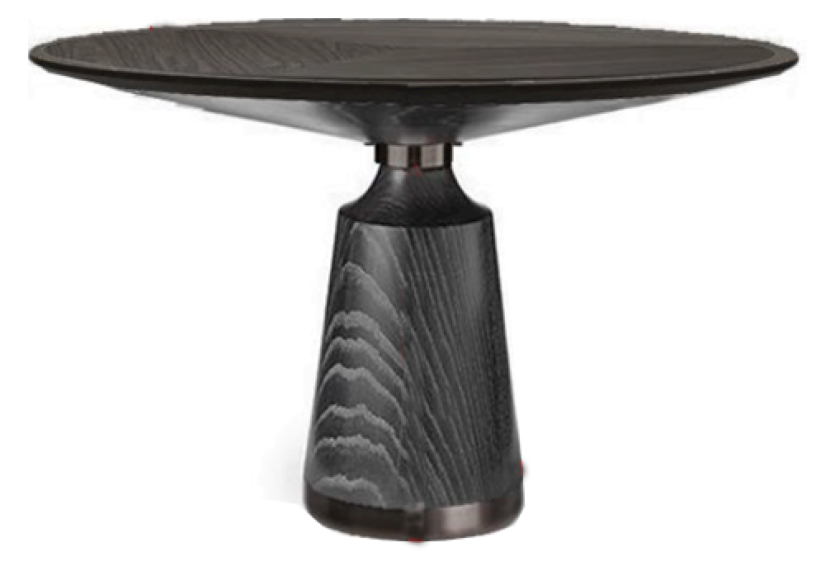
WD-1 鸡翅木饰面

MT-101 仿红铜

▲家具厂必须复核现场实际尺寸，所有家具皮料、布料必须有不助燃、抗静电、防污、防变色、防虫蛀等处理，坐垫布艺类需进行30.000摩擦测试（Wyzenbeek Test/ASTM-4157），所有的石材，或者台面材质都必须防污，防水渍处理；防火要求：符合国家标准GB50222-95及GB8624-2006；环保要求：符合国家标准GB18580-2001及GB18581-2001；甲醛释放量：E0≤0.5，可直接用于室内


编号：WD-1
名称：鸡翅木木饰面

编号：MT-101
名称：仿红铜
供应商：金艺佳
联系人：谷泉
电话：13823234019

Reference Dimensions 参考尺寸 （mm） | φ800*H750mm | Qty/Room 1数量/每房 | 共4个

Project 项目名称 | Designation 名称 | Design Director 设计总监 | 杨邦胜
深圳改革开放干部学院住宿配套 | 圆桌 | Project Leader 项目负责 | 陈岸云
Project No 项目编号 | Item 类别 | Interior Design By室内方案 | 田帅
XY-HB-2032 | 家具 - FU | Approved By 审核 | 周昕怡
Area 区域 | Item No 家具编号 | Specified By 制作 | 周昕怡
豪华大床房 | FU-107 | Revised By 修订
 |  | Issued 发布时间 | 2020-12-17

FU-107A
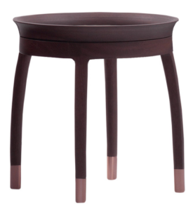

WD-鸡翅木实木

MT-101仿红铜

▲家具厂必须复核现场实际尺寸，所有家具皮料、布料必须有不助燃、抗静电、防污、防变色、防虫蛀等处理，坐垫布艺类需进行30.000摩擦测试（Wyzenbeek Test/ASTM-4157），所有的石材，或者台面材质都必须防污，防水渍处理；防火要求：符合国家标准GB50222-95及GB8624-2006；环保要求：符合国家标准GB18580-2001及GB18581-2001；甲醛释放量：E0≤0.5，可直接用于室内

编号：WD-1
名称：鸡翅木木饰面

编号：MT-101
名称：仿红铜
供应商：金艺佳
联系人：谷泉
电话：13823234019

Reference Dimensions 参考尺寸 （mm） | φ400*H550mm | Qty/Room 1数量/每房 | 共115个

Project 项目名称 | Designation 名称 | Design Director 设计总监 | 杨邦胜
深圳改革开放干部学院住宿配套 | 圆几 | Project Leader 项目负责 | 陈岸云
Project No 项目编号 | Item 类别 | Interior Design By室内方案 | 田帅
XY-HB-2032 | 家具 - FU | Approved By 审核 | 周昕怡
Area 区域 | Item No 家具编号 | Specified By 制作 | 周昕怡
标准大床房 | FU-107A | Revised By 修订
 |  | Issued 发布时间 | 2020-12-17

FU-108
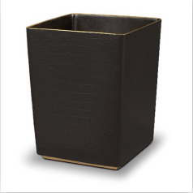

FU-101A-01扪皮

MT-101仿红铜

▲家具厂必须复核现场实际尺寸，所有家具皮料、布料必须有不助燃、抗静电、防污、防变色、防虫蛀等处理，坐垫布艺类需进行30.000摩擦测试（Wyzenbeek Test/ASTM-4157），所有的石材，或者台面材质都必须防污，防水渍处理；防火要求：符合国家标准GB50222-95及GB8624-2006；环保要求：符合国家标准GB18580-2001及GB18581-2001；甲醛释放量：E0≤0.5，可直接用于室内

编号：FU-101A-01
名称：扪皮
供应商：盟泰
联系人：周群忠
电话：13902951897
型号：MT-17105
幅宽：137CM

编号：MT-101
名称：仿红铜

Reference Dimensions 参考尺寸 （mm） | L250*W250*H300mm | Qty/Room 1数量/每房 | 共329个

Project 项目名称 | Designation 名称 | Design Director 设计总监 | 杨邦胜
深圳改革开放干部学院住宿配套 | 垃圾桶 | Project Leader 项目负责 | 陈岸云
Project No 项目编号 | Item 类别 | Interior Design By室内方案 | 田帅
XY-HB-2032 | 家具 - FU | Approved By 审核 | 周昕怡
Area 区域 | Item No 家具编号 | Specified By 制作 | 周昕怡
标准大床房、标准双床房及好莱坞房 | FU-108 | Revised By 修订
 |  | Issued 发布时间 | 2020-12-17

FU-109
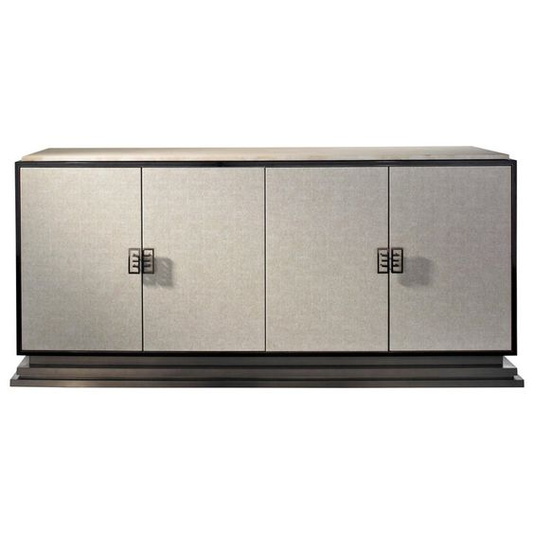
ST-101光面普拉达灰大理石（家具石材同固装ST-101）

WD-1 鸡翅木饰面

MT-101仿红铜

▲家具厂必须复核现场实际尺寸，所有家具皮料、布料必须有不助燃、抗静电、防污、防变色、防虫蛀等处理，坐垫布艺类需进行30.000摩擦测试（Wyzenbeek Test/ASTM-4157），所有的石材，或者台面材质都必须防污，防水渍处理；防火要求：符合国家标准GB50222-95及GB8624-2006；环保要求：符合国家标准GB18580-2001及GB18581-2001；甲醛释放量：E0≤0.5，可直接用于室内

编号：WD-1
名称：鸡翅木木饰面


编号：MT-101
名称：仿红铜
编号：ST-101
名称：光面普拉达灰大理石
供应商：皇朝石材
联系人：曾智育
电话：13823237666
(家具石材同固装ST-101)

Reference Dimensions 参考尺寸 （mm） | D500*W1200*H850mm（柜体） | Qty/Room 1数量/每房 | 共333个

Project 项目名称 | Designation 名称 | Design Director 设计总监 | 杨邦胜
深圳改革开放干部学院住宿配套 | 迷你吧 | Project Leader 项目负责 | 陈岸云
Project No 项目编号 | Item 类别 | Interior Design By室内方案 | 田帅
XY-HB-2032 | 家具 - FU | Approved By 审核 | 周昕怡
Area 区域 | Item No 家具编号 | Specified By 制作 | 周昕怡
标准大床房、标准双床房、好莱坞房、豪华大床房 | FU-109 | Revised By 修订
 |  | Issued 发布时间 | 2020-12-17

FU-110
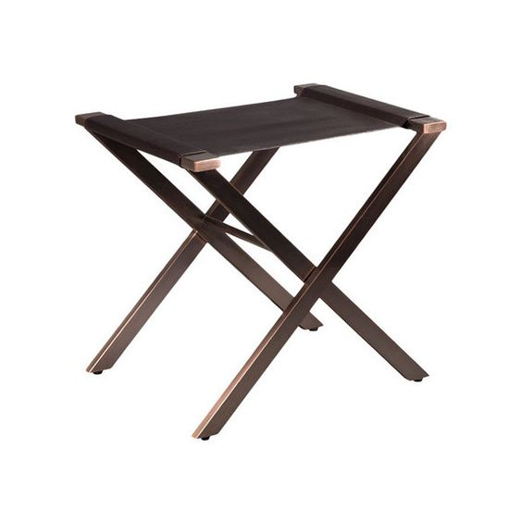
FU-110-01深灰色扪皮

MT-101仿红铜
WD-1 鸡翅木

▲家具厂必须复核现场实际尺寸，所有家具皮料、布料必须有不助燃、抗静电、防污、防变色、防虫蛀等处理，坐垫布艺类需进行30.000摩擦测试（Wyzenbeek Test/ASTM-4157），所有的石材，或者台面材质都必须防污，防水渍处理；防火要求：符合国家标准GB50222-95及GB8624-2006；环保要求：符合国家标准GB18580-2001及GB18581-2001；甲醛释放量：E0≤0.5，可直接用于室内

编号：WD-1
名称：鸡翅木木饰面


编号：MT-101
名称：仿红铜
编号：FU-110-01
名称：深灰色扪皮
公司：
联系人：
电话：

Reference Dimensions 参考尺寸 （mm） | L700*W500*H550mm | Qty/Room 1数量/每房 | 共218个

Project 项目名称 | Designation 名称 | Design Director 设计总监 | 杨邦胜
深圳改革开放干部学院住宿配套 | 行李架 | Project Leader 项目负责 | 陈岸云
Project No 项目编号 | Item 类别 | Interior Design By室内方案 | 田帅
XY-HB-2032 | 家具 - FU | Approved By 审核 | 周昕怡
Area 区域 | Item No 家具编号 | Specified By 制作 | 周昕怡
标准双床房及好莱坞房、豪华大床房 | FU-110 | Revised By 修订
 |  | Issued 发布时间 | 2020-12-17

FU-112
WD-1 鸡翅木饰面

▲家具厂必须复核现场实际尺寸，所有家具皮料、布料必须有不助燃、抗静电、防污、防变色、防虫蛀等处理，坐垫布艺类需进行30.000摩擦测试（Wyzenbeek Test/ASTM-4157），所有的石材，或者台面材质都必须防污，防水渍处理；防火要求：符合国家标准GB50222-95及GB8624-2006；环保要求：符合国家标准GB18580-2001及GB18581-2001；甲醛释放量：E0≤0.5，可直接用于室内

编号：WD-1
名称：鸡翅木木饰面

Reference Dimensions 参考尺寸 （mm） | L800*W350*H280mm | Qty/Room 1数量/每房 | 共336个

Project 项目名称 | Designation 名称 | Design Director 设计总监 | 杨邦胜
深圳改革开放干部学院住宿配套 | 毛巾台 | Project Leader 项目负责 | 陈岸云
Project No 项目编号 | Item 类别 | Interior Design By室内方案 | 田帅
XY-HB-2032 | 家具 - FU | Approved By 审核 | 周昕怡
Area 区域 | Item No 家具编号 | Specified By 制作 | 周昕怡
标准大床房、标准双床房、好莱坞房、豪华大床房 | FU-112 | Revised By 修订
 |  | Issued 发布时间 | 2020-12-17

FU-201
FU-101A-01 扪皮

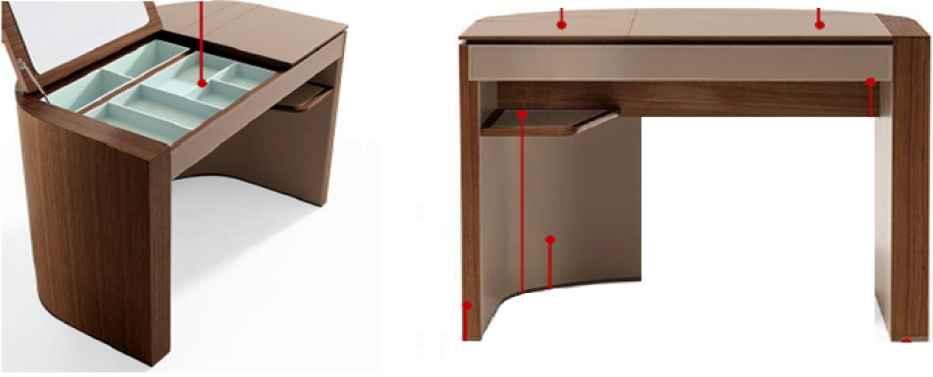

WD-1 鸡翅木饰面

▲家具厂必须复核现场实际尺寸，所有家具皮料、布料必须有不助燃、抗静电、防污、防变色、防虫蛀等处理，坐垫布艺类需进行30.000摩擦测试（Wyzenbeek Test/ASTM-4157），所有的石材，或者台面材质都必须防污，防水渍处理；防火要求：符合国家标准GB50222-95及GB8624-2006；环保要求：符合国家标准GB18580-2001及GB18581-2001；甲醛释放量：E0≤0.5，可直接用于室内


编号：WD-1
名称：鸡翅木木饰面
编号：FU-101A-01
名称：扪皮
供应商：盟泰
联系人：周群忠
电话：13902951897
型号：MT-17105
幅宽：137CM

Reference Dimensions 参考尺寸 （mm） | L1250*W450*H750mm | Qty/Room 1数量/每房 | 共4个

Project 项目名称 | Designation 名称 | Design Director 设计总监 | 杨邦胜
深圳改革开放干部学院住宿配套 | 梳妆桌 | Project Leader 项目负责 | 陈岸云
Project No 项目编号 | Item 类别 | Interior Design By室内方案 | 田帅
XY-HB-2032 | 家具 - FU | Approved By 审核 | 周昕怡
Area 区域 | Item No 家具编号 | Specified By 制作 | 周昕怡
豪华大床房 | FU-201 | Revised By 修订
 |  | Issued 发布时间 | 2020-12-17

FU-202
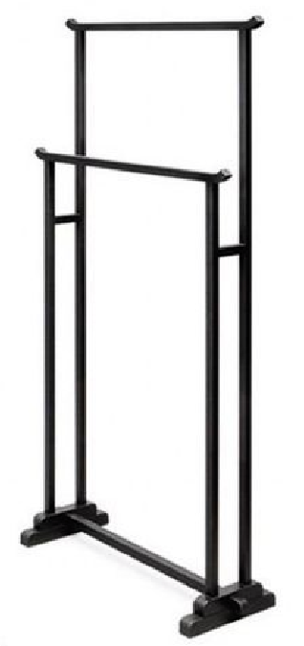

wd-1 鸡翅木

▲家具厂必须复核现场实际尺寸，所有家具皮料、布料必须有不助燃、抗静电、防污、防变色、防虫蛀等处理，坐垫布艺类需进行30.000摩擦测试（Wyzenbeek Test/ASTM-4157），所有的石材，或者台面材质都必须防污，防水渍处理；防火要求：符合国家标准GB50222-95及GB8624-2006；环保要求：符合国家标准GB18580-2001及GB18581-2001；甲醛释放量：E0≤0.5，可直接用于室内

编号：WD-1
名称：鸡翅木木饰面

Reference Dimensions 参考尺寸 （mm） | L900*W300*H1200mm | Qty/Room 1数量/每房 | 共4个

Project 项目名称 | Designation 名称 | Design Director 设计总监 | 杨邦胜
深圳改革开放干部学院住宿配套 | 浴巾架 | Project Leader 项目负责 | 陈岸云
Project No 项目编号 | Item 类别 | Interior Design By室内方案 | 田帅
XY-HB-2032 | 家具 - FU | Approved By 审核 | 周昕怡
Area 区域 | Item No 家具编号 | Specified By 制作 | 周昕怡
豪华大床房 | FU-202 | Revised By 修订
 |  | Issued 发布时间 | 2020-12-17

FU-203
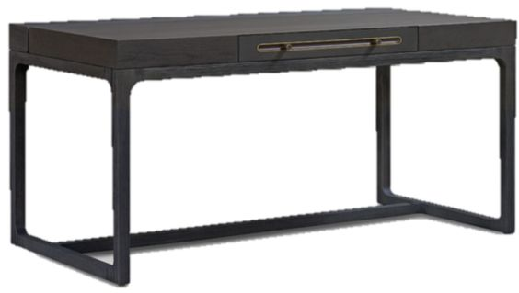
WD-2 染色橡木

MT-101仿红铜

▲家具厂必须复核现场实际尺寸，所有家具皮料、布料必须有不助燃、抗静电、防污、防变色、防虫蛀等处理，坐垫布艺类需进行30.000摩擦测试（Wyzenbeek Test/ASTM-4157），所有的石材，或者台面材质都必须防污，防水渍处理；防火要求：符合国家标准GB50222-95及GB8624-2006；环保要求：符合国家标准GB18580-2001及GB18581-2001；甲醛释放量：E0≤0.5，可直接用于室内

编号：WD-2
名称：染色橡木
编号：MT-101
名称：仿红铜
供应商：金艺佳
联系人：谷泉
电话：13823234019

Reference Dimensions 参考尺寸 （mm） | L1500*W650*H750mm 数量：122 L1400*W650*H750mm 数量：214 L1200*W650*H750mm 数量：221 | Qty/Room 1数量/每房 | 共557个

Project 项目名称 | Designation 名称 | Design Director 设计总监 | 杨邦胜
深圳改革开放干部学院住宿配套 | 写字桌 | Project Leader 项目负责 | 陈岸云
Project No 项目编号 | Item 类别 | Interior Design By室内方案 | 田帅
XY-HB-2032 | 家具 - FU | Approved By 审核 | 周昕怡
Area 区域 | Item No 家具编号 | Specified By 制作 | 周昕怡
标准大床房、标准双床房、好莱坞房、豪华大床房 | FU-203 | Revised By 修订
 |  | Issued 发布时间 | 2020-12-17

FU-204
FU-101A-01扪皮

WD-1 鸡翅木饰面

MT-101仿红铜

▲家具厂必须复核现场实际尺寸，所有家具皮料、布料必须有不助燃、抗静电、防污、防变色、防虫蛀等处理，坐垫布艺类需进行30.000摩擦测试（Wyzenbeek Test/ASTM-4157），所有的石材，或者台面材质都必须防污，防水渍处理；防火要求：符合国家标准GB50222-95及GB8624-2006；环保要求：符合国家标准GB18580-2001及GB18581-2001；甲醛释放量：E0≤0.5，可直接用于室内

编号：WD-1
名称：鸡翅木木饰面
公司：
联系人：
电话:
编号：FU-101A-01
名称：扪皮
供应商：盟泰
联系人：周群忠
电话：13902951897
型号：MT-17105
幅宽：137CM

编号：MT-101
名称：仿红铜
供应商：金艺佳
联系人：谷泉
电话：13823234019

Reference Dimensions 参考尺寸 （mm） | D620*W580*H780mm（坐高450） | Qty/Room 1数量/每房 | 共16个

Project 项目名称 | Designation 名称 | Design Director 设计总监 | 杨邦胜
深圳改革开放干部学院住宿配套 | 单椅 | Project Leader 项目负责 | 陈岸云
Project No 项目编号 | Item 类别 | Interior Design By室内方案 | 田帅
XY-HB-2032 | 家具 - FU | Approved By 审核 | 周昕怡
Area 区域 | Item No 家具编号 | Specified By 制作 | 周昕怡
豪华大床房、豪华套房 | FU-204 | Revised By 修订
 |  | Issued 发布时间 | 2020-12-17

FU-205
MT-101仿红铜

WD-1 鸡翅木木饰面

▲家具厂必须复核现场实际尺寸，所有家具皮料、布料必须有不助燃、抗静电、防污、防变色、防虫蛀等处理，坐垫布艺类需进行30.000摩擦测试（Wyzenbeek Test/ASTM-4157），所有的石材，或者台面材质都必须防污，防水渍处理；防火要求：符合国家标准GB50222-95及GB8624-2006；环保要求：符合国家标准GB18580-2001及GB18581-2001；甲醛释放量：E0≤0.5，可直接用于室内

编号：WD-1
名称：鸡翅木木饰面

编号：MT-101
名称：仿红铜
供应商：金艺佳
联系人：谷泉
电话：13823234019

Reference Dimensions 参考尺寸 （mm） | φ900*H750mm | Qty/Room 1数量/每房 | 共3个

Project 项目名称 | Designation 名称 | Design Director 设计总监 | 杨邦胜
深圳改革开放干部学院住宿配套 | 餐桌 | Project Leader 项目负责 | 陈岸云
Project No 项目编号 | Item 类别 | Interior Design By室内方案 | 田帅
XY-HB-2032 | 家具 - FU | Approved By 审核 | 周昕怡
Area 区域 | Item No 家具编号 | Specified By 制作 | 周昕怡
豪华套房 | FU-205 | Revised By 修订
 |  | Issued 发布时间 | 2020-12-17

FU-206


FU-105-01扪布

MT-101仿红铜

FU-105A-01
FU-105-02
FU-105-03

▲家具厂必须复核现场实际尺寸，所有家具皮料、布料必须有不助燃、抗静电、防污、防变色、防虫蛀等处理，坐垫布艺类需进行30.000摩擦测试（Wyzenbeek Test/ASTM-4157），所有的石材，或者台面材质都必须防污，防水渍处理；防火要求：符合国家标准GB50222-95及GB8624-2006；环保要求：符合国家标准GB18580-2001及GB18581-2001；甲醛释放量：E0≤0.5，可直接用于室内

编号：MT-101
名称：仿红铜
供应商：金艺佳
联系人：谷泉
电话：13823234019
编号：FU-105-01
名称：扪布
供应商：盟泰
联系人：周群忠
电话：13902951897
型号：MT-6266
幅宽：140cm
编号：FU-105-02
名称：抱枕1面料
供应商：盟泰
联系人：周群忠
电话：13902951897
型号：MT-8613
幅宽：140cm
靠枕尺寸及数量：
L450*W450*D120mm*1
编号：FU-105-03
名称：抱枕2面料
供应商：盟泰
联系人：周群忠
电话：13902951897
型号：MT-8171
幅宽：140cm
靠枕尺寸及数量：
L450*W450*D120mm*2
编号：FU-105A-01
名称：抱枕3面料
供应商：盟泰
联系人：周群忠
电话：13902951897
型号：CH-14
幅宽：140cm
靠枕尺寸及数量：
L450*W450*D120mm*1

Reference Dimensions 参考尺寸 （mm） | L2300*W900*H700mm(座高450mm) | Qty/Room 1数量/每房 | 共3个

Project 项目名称 | Designation 名称 | Design Director 设计总监 | 杨邦胜
深圳改革开放干部学院住宿配套 | 主沙发 | Project Leader 项目负责 | 陈岸云
Project No 项目编号 | Item 类别 | Interior Design By室内方案 | 田帅
XY-HB-2032 | 家具 - FU | Approved By 审核 | 周昕怡
Area 区域 | Item No 家具编号 | Specified By 制作 | 周昕怡
豪华套房 | FU-206 | Revised By 修订
 |  | Issued 发布时间 | 2020-12-17

FU-207
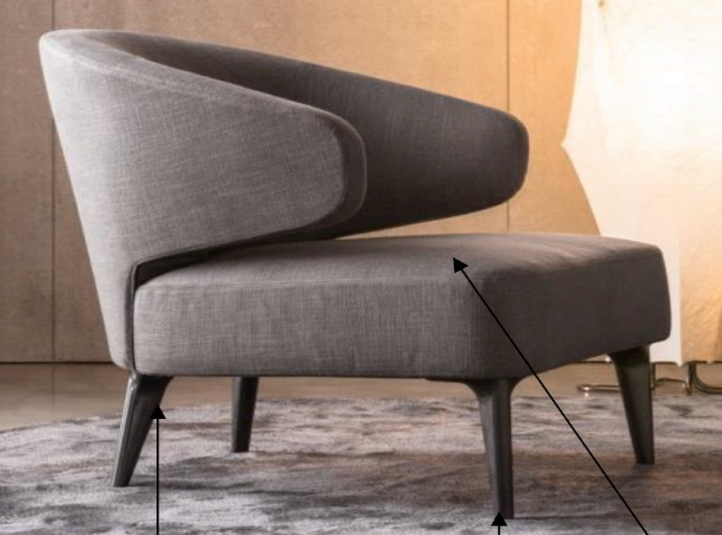

FU-105A-01扪布

FU-103-01鸡翅木实木

▲家具厂必须复核现场实际尺寸，所有家具皮料、布料必须有不助燃、抗静电、防污、防变色、防虫蛀等处理，坐垫布艺类需进行30.000摩擦测试（Wyzenbeek Test/ASTM-4157），所有的石材，或者台面材质都必须防污，防水渍处理；防火要求：符合国家标准GB50222-95及GB8624-2006；环保要求：符合国家标准GB18580-2001及GB18581-2001；甲醛释放量：E0≤0.5，可直接用于室内

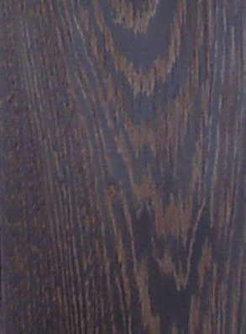
编号：WD-1
名称：鸡翅木木饰面
公司：
联系人：
电话:

编号：FU-105A-01
名称：扪布
供应商：盟泰
联系人：周群忠
电话：13902951897
型号：MT-6266
幅宽：140cm

Reference Dimensions 参考尺寸 （mm） | L730*W650*H750mm(座高430mm) | Qty/Room 1数量/每房 | 共3个

Project 项目名称 | Designation 名称 | Design Director 设计总监 | 杨邦胜
深圳改革开放干部学院住宿配套 | 单人沙发 | Project Leader 项目负责 | 陈岸云
Project No 项目编号 | Item 类别 | Interior Design By室内方案 | 田帅
XY-HB-2032 | 家具 - FU | Approved By 审核 | 周昕怡
Area 区域 | Item No 家具编号 | Specified By 制作 | 周昕怡
豪华套房 | FU-207 | Revised By 修订
 |  | Issued 发布时间 | 2020-12-17

FU-208
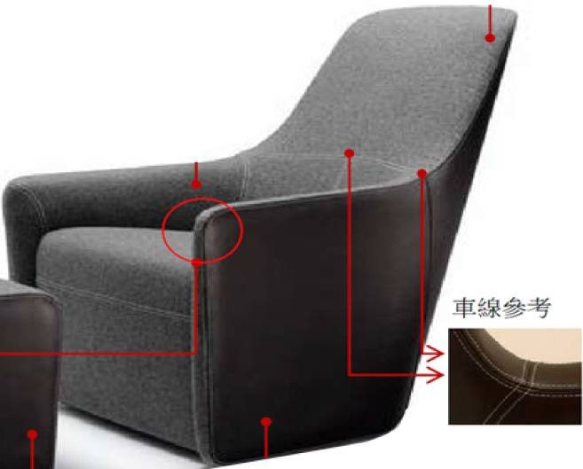

FU-208-01扪布

FU-101A-01扪皮

FU-105-01扪布

▲家具厂必须复核现场实际尺寸，所有家具皮料、布料必须有不助燃、抗静电、防污、防变色、防虫蛀等处理，坐垫布艺类需进行30.000摩擦测试（Wyzenbeek Test/ASTM-4157），所有的石材，或者台面材质都必须防污，防水渍处理；防火要求：符合国家标准GB50222-95及GB8624-2006；环保要求：符合国家标准GB18580-2001及GB18581-2001；甲醛释放量：E0≤0.5，可直接用于室内

编号：MT-101
名称：仿红铜
供应商：金艺佳
联系人：谷泉
电话：13823234019
编号：FU-105-01
名称：扪布
供应商：盟泰
联系人：周群忠
电话：13902951897
型号：MT-6266
幅宽：140cm
编号：FU-105-01
名称：扪布
供应商：盟泰
联系人：周群忠
电话：13902951897
型号：MT-6266
幅宽：140cm
编号：FU-101A-01
名称：扪皮
供应商：盟泰
联系人：周群忠
电话：13902951897
型号：MT-17105
幅宽：137CM

Reference Dimensions 参考尺寸 （mm） | 800*850*950(座高430mm) | Qty/Room 1数量/每房 | 共3个

Project 项目名称 | Designation 名称 | Design Director 设计总监 | 杨邦胜
深圳改革开放干部学院住宿配套 | 单人沙发 | Project Leader 项目负责 | 陈岸云
Project No 项目编号 | Item 类别 | Interior Design By室内方案 | 田帅
XY-HB-2032 | 家具 - FU | Approved By 审核 | 周昕怡
Area 区域 | Item No 家具编号 | Specified By 制作 | 周昕怡
豪华套房 | FU-208 | Revised By 修订
 |  | Issued 发布时间 | 2020-12-17

FU-209
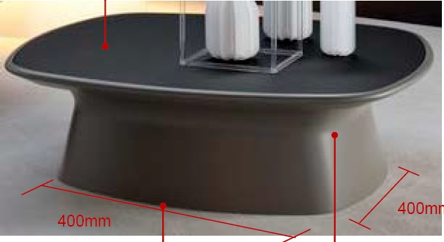
WD-1鸡翅木木饰面

实色漆

▲家具厂必须复核现场实际尺寸，所有家具皮料、布料必须有不助燃、抗静电、防污、防变色、防虫蛀等处理，坐垫布艺类需进行30.000摩擦测试（Wyzenbeek Test/ASTM-4157），所有的石材，或者台面材质都必须防污，防水渍处理；防火要求：符合国家标准GB50222-95及GB8624-2006；环保要求：符合国家标准GB18580-2001及GB18581-2001；甲醛释放量：E0≤0.5，可直接用于室内

编号：WD-1
名称：鸡翅木木饰面
公司：
联系人：
电话:

Reference Dimensions 参考尺寸 （mm） | 1200*800*450 | Qty/Room 1数量/每房 | 共3个

Project 项目名称 | Designation 名称 | Design Director 设计总监 | 杨邦胜
深圳改革开放干部学院住宿配套 | 茶几 | Project Leader 项目负责 | 陈岸云
Project No 项目编号 | Item 类别 | Interior Design By室内方案 | 田帅
XY-HB-2032 | 家具 - FU | Approved By 审核 | 周昕怡
Area 区域 | Item No 家具编号 | Specified By 制作 | 周昕怡
豪华套房 | FU-209 | Revised By 修订
 |  | Issued 发布时间 | 2020-12-17

FU-210
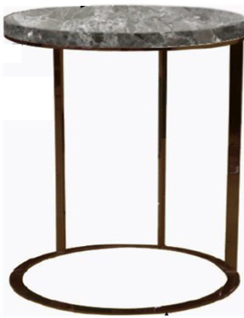
ST-101光面普拉达灰大理石

MT-101仿红铜

▲家具厂必须复核现场实际尺寸，所有家具皮料、布料必须有不助燃、抗静电、防污、防变色、防虫蛀等处理，坐垫布艺类需进行30.000摩擦测试（Wyzenbeek Test/ASTM-4157），所有的石材，或者台面材质都必须防污，防水渍处理；防火要求：符合国家标准GB50222-95及GB8624-2006；环保要求：符合国家标准GB18580-2001及GB18581-2001；甲醛释放量：E0≤0.5，可直接用于室内



编号：MT-101
名称：仿红铜
供应商：金艺佳
联系人：谷泉
电话：13823234019
编号：ST-101
名称：光面普拉达灰大理石
供应商：皇朝石材
联系人：曾智育
电话：13823237666
(家具石材同固装ST-101)

Reference Dimensions 参考尺寸 （mm） | 400*580 | Qty/Room 1数量/每房 | 共3个

Project 项目名称 | Designation 名称 | Design Director 设计总监 | 杨邦胜
深圳改革开放干部学院住宿配套 | 边几 | Project Leader 项目负责 | 陈岸云
Project No 项目编号 | Item 类别 | Interior Design By室内方案 | 田帅
XY-HB-2032 | 家具 - FU | Approved By 审核 | 周昕怡
Area 区域 | Item No 家具编号 | Specified By 制作 | 周昕怡
豪华套房 | FU-210 | Revised By 修订
 |  | Issued 发布时间 | 2020-12-17

FU-211
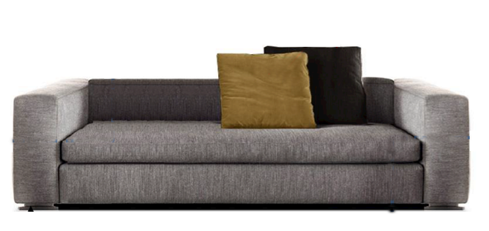

FU-105-01扪布

WD-1鸡翅木木饰面

FU-105-02
FU-105-03扪布

▲家具厂必须复核现场实际尺寸，所有家具皮料、布料必须有不助燃、抗静电、防污、防变色、防虫蛀等处理，坐垫布艺类需进行30.000摩擦测试（Wyzenbeek Test/ASTM-4157），所有的石材，或者台面材质都必须防污，防水渍处理；防火要求：符合国家标准GB50222-95及GB8624-2006；环保要求：符合国家标准GB18580-2001及GB18581-2001；甲醛释放量：E0≤0.5，可直接用于室内

编号：WD-1
名称：鸡翅木木饰面

编号：FU-105-01
名称：扪布
供应商：盟泰
联系人：周群忠
电话：13902951897
型号：MT-6266
幅宽：140cm
编号：FU-105-02
名称：抱枕1面料
供应商：盟泰
联系人：周群忠
电话：13902951897
型号：MT-8613
幅宽：140cm
靠枕尺寸及数量：
L450*W450*D120mm*1
编号：FU-105-03
名称：抱枕2面料
供应商：盟泰
联系人：周群忠
电话：13902951897
型号：MT-8171
幅宽：140cm
靠枕尺寸及数量：
L450*W450*D120mm*2

Reference Dimensions 参考尺寸 （mm） | L1800*W700*H580mm | Qty/Room 1数量/每房 | 共3个

Project 项目名称 | Designation 名称 | Design Director 设计总监 | 杨邦胜
深圳改革开放干部学院住宿配套 | 休闲沙发 | Project Leader 项目负责 | 陈岸云
Project No 项目编号 | Item 类别 | Interior Design By室内方案 | 田帅
XY-HB-2032 | 家具 - FU | Approved By 审核 | 周昕怡
Area 区域 | Item No 家具编号 | Specified By 制作 | 周昕怡
豪华套房 | FU-211 | Revised By 修订
 |  | Issued 发布时间 | 2020-12-17

FU-212
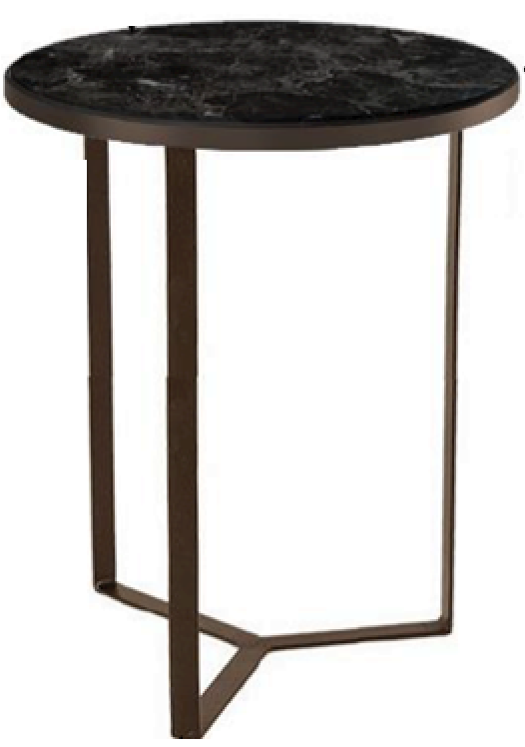
WD-1鸡翅木木饰面

MT-101仿红铜

▲家具厂必须复核现场实际尺寸，所有家具皮料、布料必须有不助燃、抗静电、防污、防变色、防虫蛀等处理，坐垫布艺类需进行30.000摩擦测试（Wyzenbeek Test/ASTM-4157），所有的石材，或者台面材质都必须防污，防水渍处理；防火要求：符合国家标准GB50222-95及GB8624-2006；环保要求：符合国家标准GB18580-2001及GB18581-2001；甲醛释放量：E0≤0.5，可直接用于室内

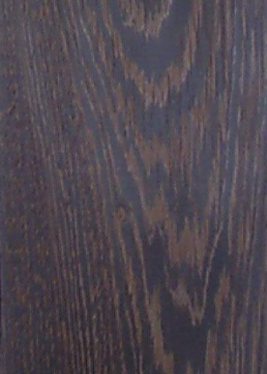
编号：WD-1
名称：鸡翅木木饰面

编号：MT-101
名称：仿红铜
供应商：金艺佳
联系人：谷泉
电话：13823234019

Reference Dimensions 参考尺寸 （mm） | φ700*H450mm | Qty/Room 1数量/每房 | 共3个

Project 项目名称 | Designation 名称 | Design Director 设计总监 | 杨邦胜
深圳改革开放干部学院住宿配套 | 休闲边几 | Project Leader 项目负责 | 陈岸云
Project No 项目编号 | Item 类别 | Interior Design By室内方案 | 田帅
XY-HB-2032 | 家具 - FU | Approved By 审核 | 周昕怡
Area 区域 | Item No 家具编号 | Specified By 制作 | 周昕怡
豪华套房 | FU-212 | Revised By 修订
 |  | Issued 发布时间 | 2020-12-17

FU-111
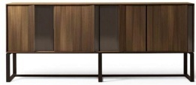

WD-1鸡翅木木饰面

MT-101仿红铜

▲家具厂必须复核现场实际尺寸，所有家具皮料、布料必须有不助燃、抗静电、防污、防变色、防虫蛀等处理，坐垫布艺类需进行30.000摩擦测试（Wyzenbeek Test/ASTM-4157），所有的石材，或者台面材质都必须防污，防水渍处理；防火要求：符合国家标准GB50222-95及GB8624-2006；环保要求：符合国家标准GB18580-2001及GB18581-2001；甲醛释放量：E0≤0.5，可直接用于室内

编号：WD-1
名称：鸡翅木木饰面

编号：MT-101
名称：仿红铜
供应商：金艺佳
联系人：谷泉
电话：13823234019

Reference Dimensions 参考尺寸 （mm） | 2400*450*900 | Qty/Room 1数量/每房 | 共14个

Project 项目名称 | Designation 名称 | Design Director 设计总监 | 杨邦胜
深圳改革开放干部学院住宿配套 | 装饰柜 | Project Leader 项目负责 | 陈岸云
Project No 项目编号 | Item 类别 | Interior Design By室内方案 | 田帅
XY-HB-2032 | 家具 - FU | Approved By 审核 | 周昕怡
Area 区域 | Item No 家具编号 | Specified By 制作 | 周昕怡
电梯厅 | FU-111 | Revised By 修订
 |  | Issued 发布时间 | 2020-12-17

